공문
 |  |  | (주) 매 그 나 텍

우:57241 전남 장성군 동화면 전자농공단지 2길 55 |  |  |  | Tel 061)392-5508 |  | Fax 061)392-5518

문서번호 | : | 관리 제 26-032603호 |  | 선결 |  | 지 시

시행일자 | : | 2026. 03. 26. |  | 접 수 | 일자
경 유 | : |  |  |  | 시간 | 결 재 ㆍ 공 람
 |  |  |  |  | 번호
수 신 | : | 전라남도 |  | 처리과
 |  |  |  | 담당자
참 조 | : |  |  | 심사자 |  | 심사일

제 목 | : | '전라남도청 민원인 전용주차장 건립 전기공사 보안등주 등 구매' 건에 대한 착수계 제출의 건.

 | 1. 귀 청의 무궁한 발전을 기원 합니다.

 | 2.납품요구번호 : 제 R25TB00712838-00 호

 | 3. 사 업 명 : 전라남도청 민원인 전용주차장 건립 전기공사 보안등주 등 구매

 | 4. 위 계약건과 관련하여 착수계를 제출 하오니 승인하여 주시기 바랍니다.

 | 별첨. 착수계 …………3부. 끝.



 |  | (주)매 그 나 텍 대표이사 박 선 후

서류


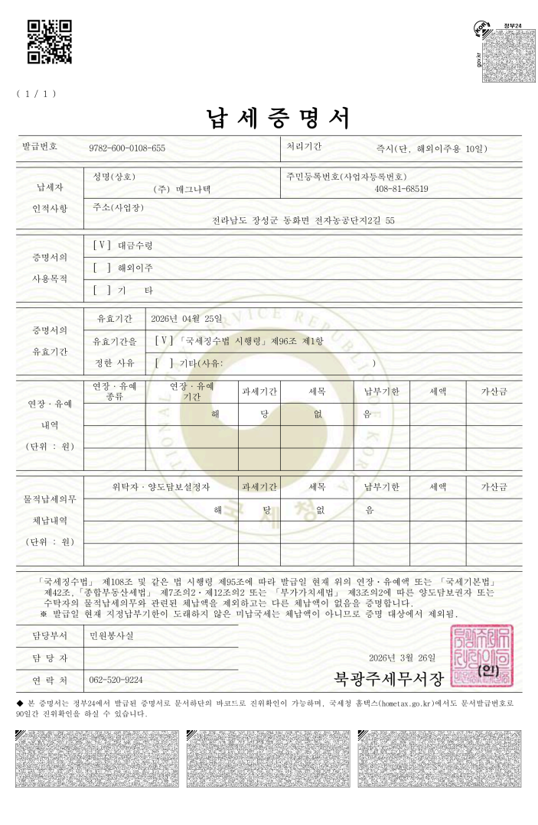

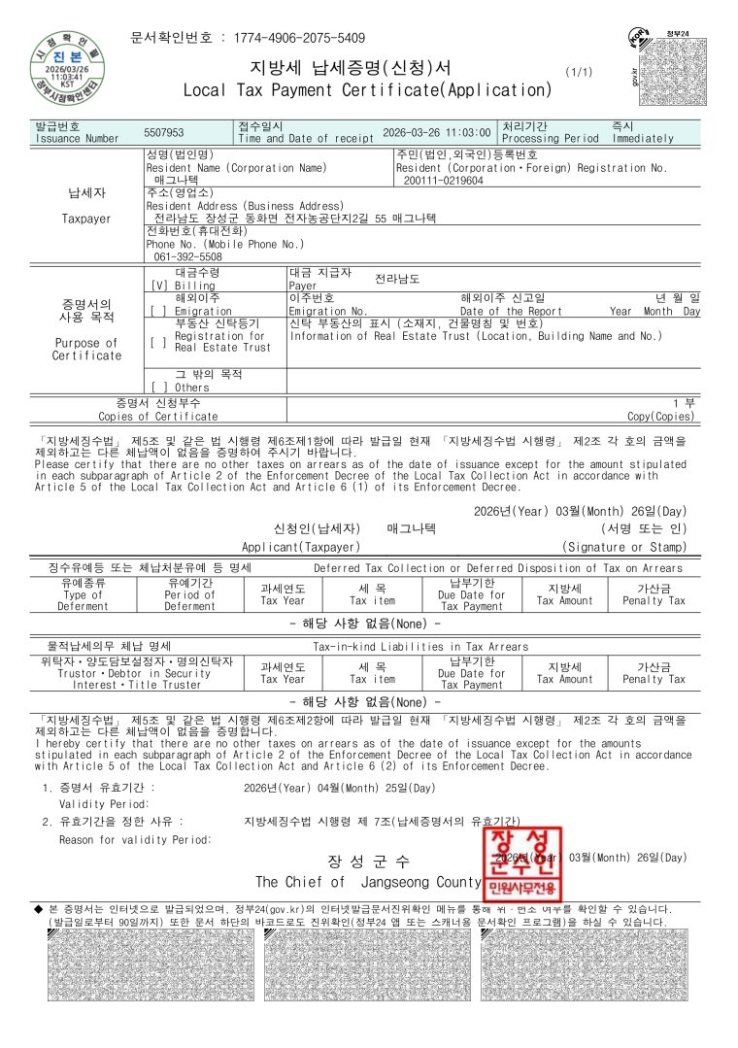

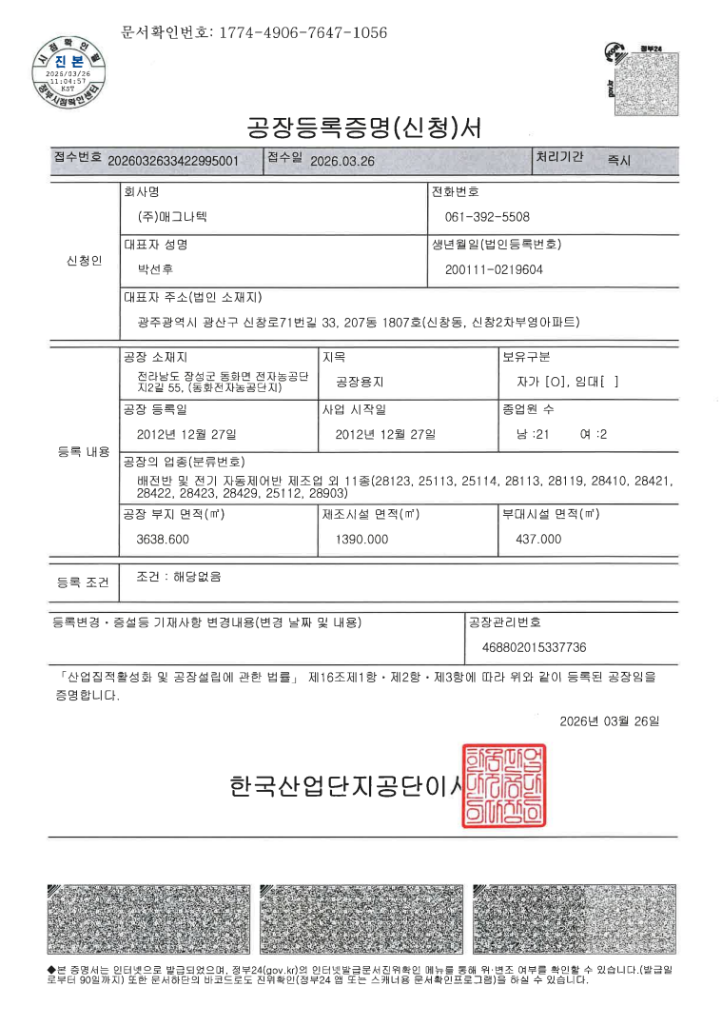

직생_등기구
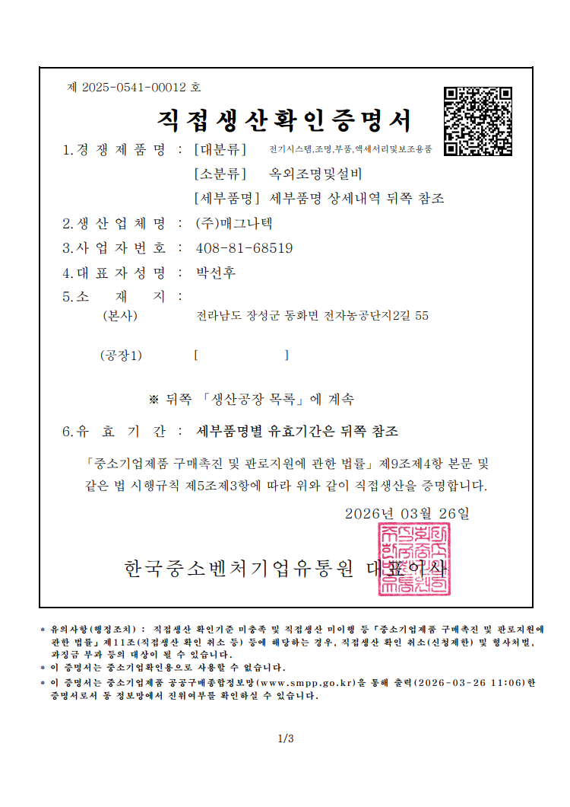

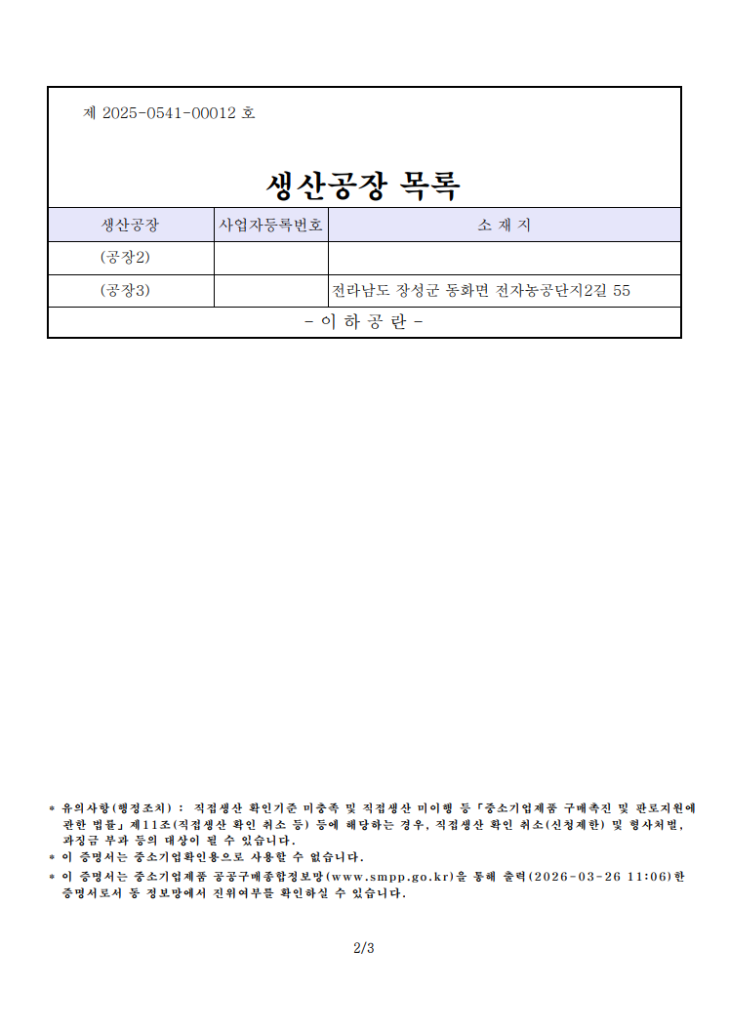

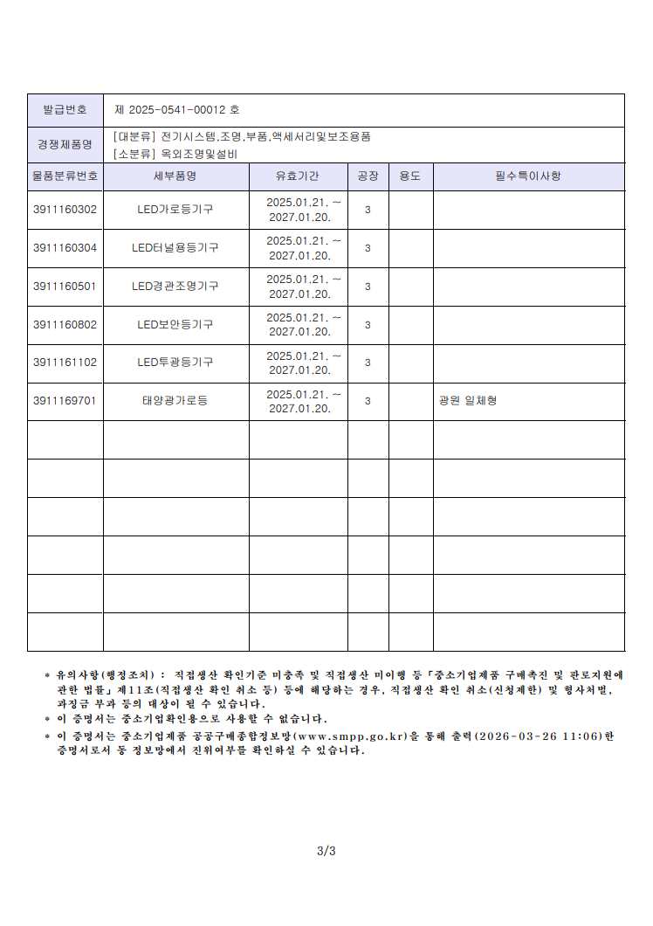

직생_등주


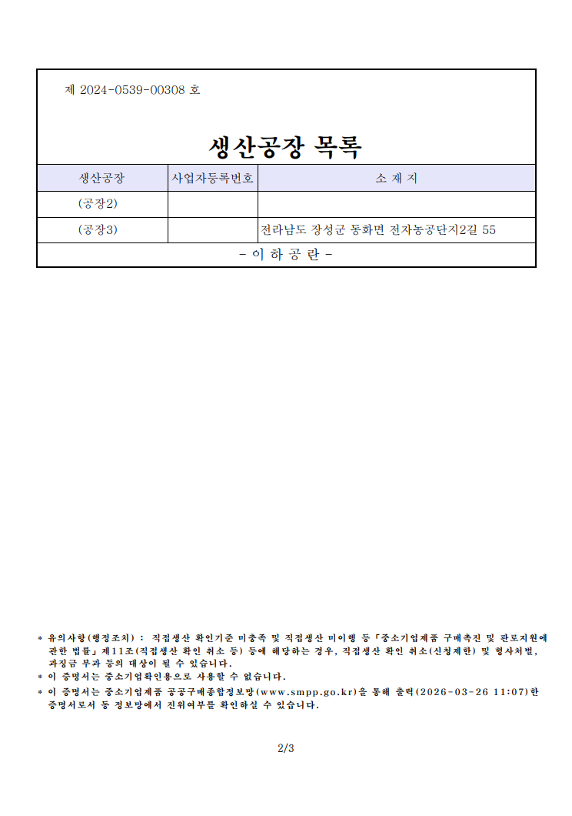

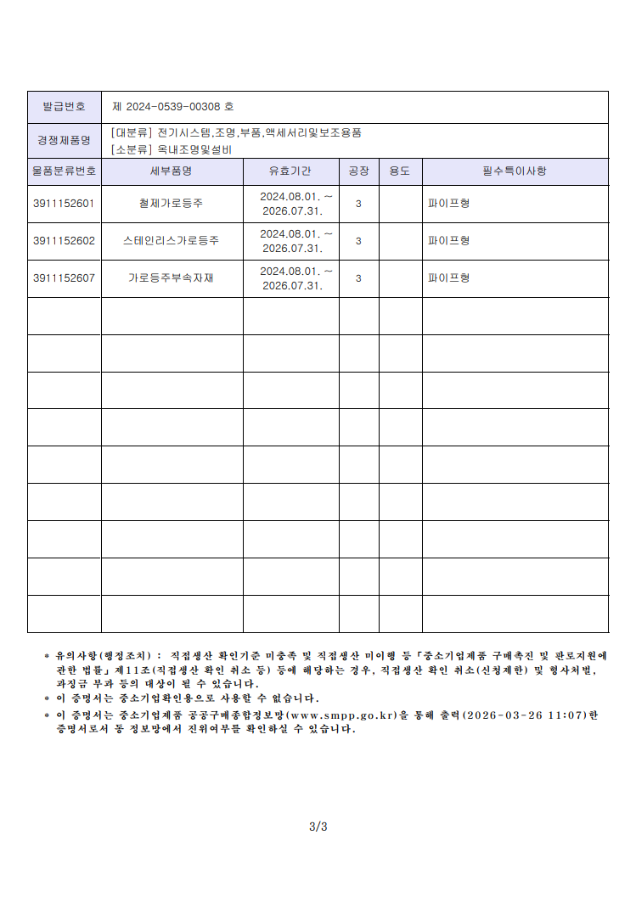

직생_타워




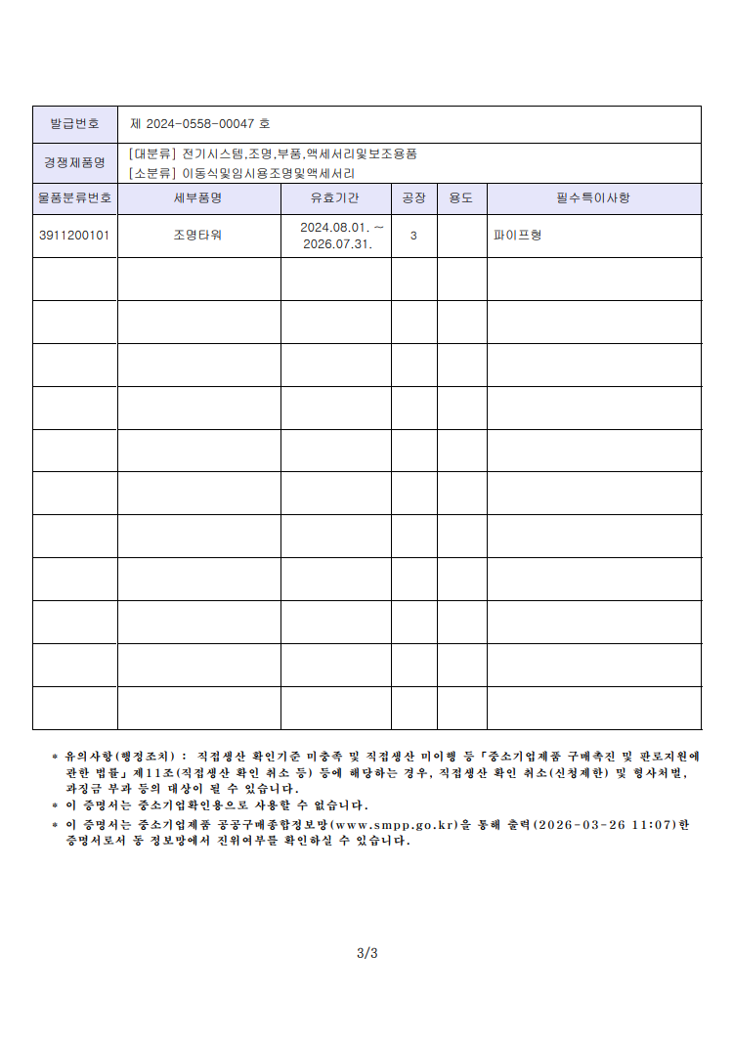

물품계약서
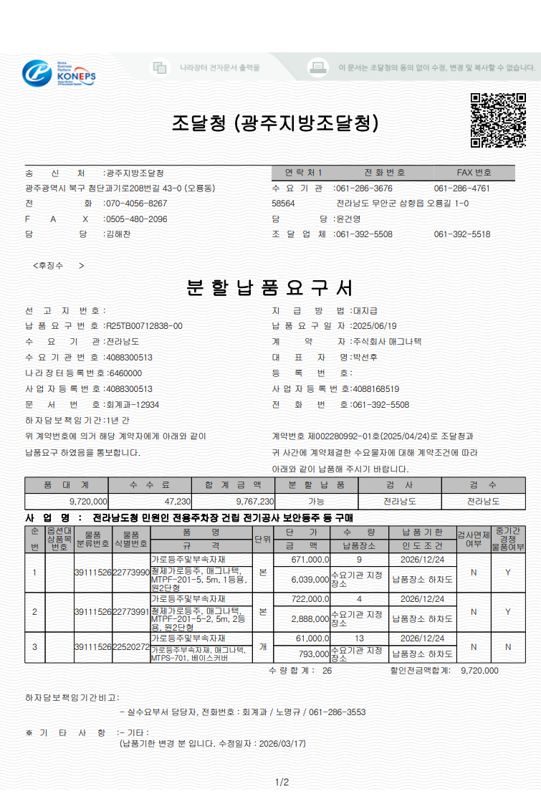

공정표_조명
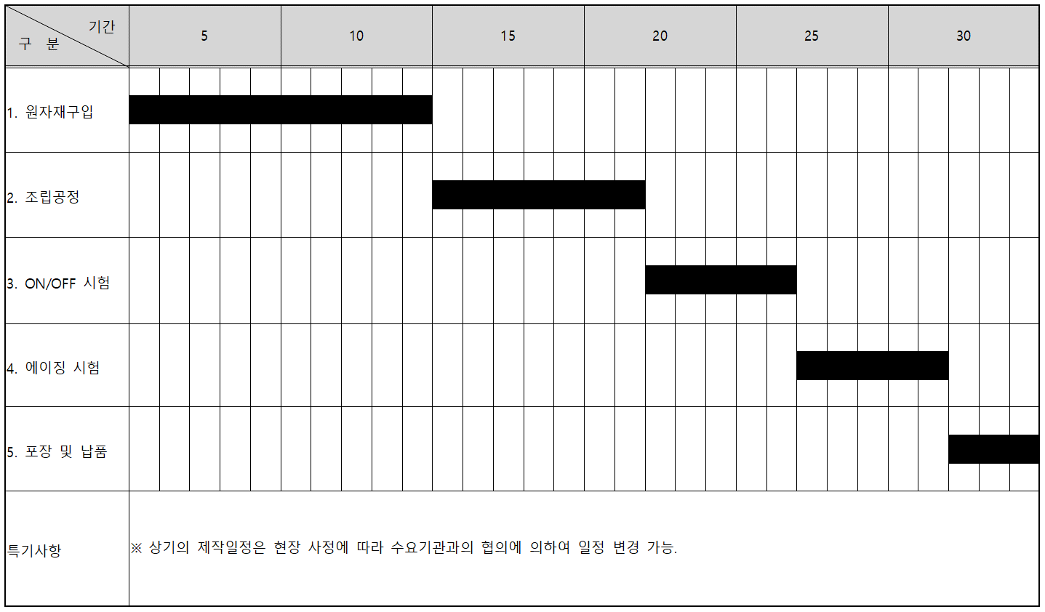
기 자 재 제 작 예 정 공 정 표

■ 계 약 명 : 전라남도청 민원인 전용주차장 건립 전기공사 보안등주 등 구매

■ 납품기간 : 제작 승인 후 30일

공정표_등주
기 자 재 제 작 예 정 공 정 표

■ 계 약 명 : 전라남도청 민원인 전용주차장 건립 전기공사 보안등주 등 구매

■ 납품기간 : 제작 승인 후 30일
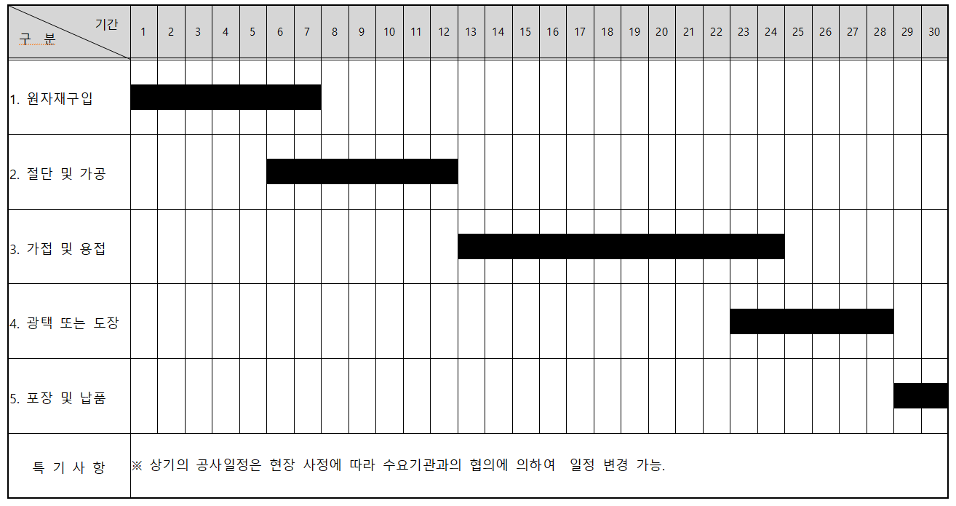

 | ㄱ

공정표_타워
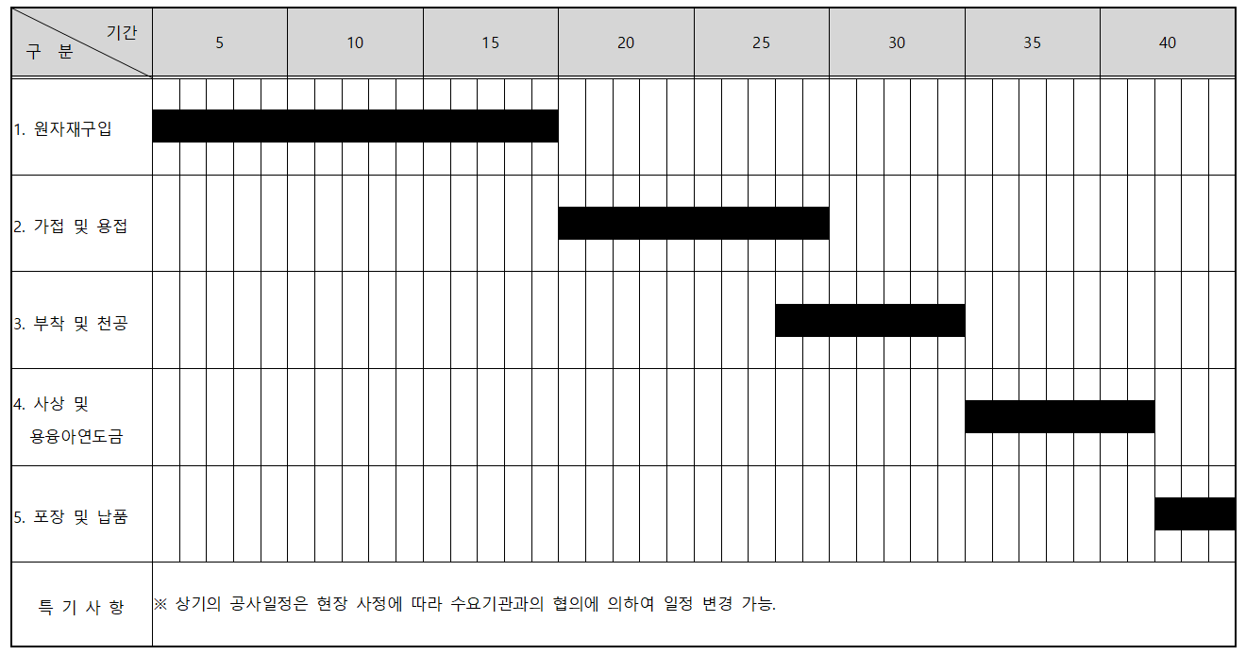
기 자 재 제 작 예 정 공 정 표

■ 계 약 명 : 전라남도청 민원인 전용주차장 건립 전기공사 보안등주 등 구매

■ 납품기간 : 제작 승인 후 30일

